로딩
스토리보드 작성 템플릿

프로젝트명 : リズムタタキ(리듬타타키) |  |  |  |  |  | 분류명 |  |  | main |  |  |  | 작성자 |  | 김도형 |  |  |  |  | 작성일 | 2019. 03. 22 |  |  |  | 확인 | TITLE | リズムタタキ
 |  |  |  |  |  | 분류코드 |  |  | A01 |  |  |  | 승인자 |  | 윤승훈 교수님 |  |  |  |  | 승인일 |  |  |  |  |  | META | UTF-8
Depth1 |  | 메인 |  | Depth2 | 로딩화면 |  |  |  |  |  | Depth3 |  |  |  |  | Depth4 |  |  |  |  |  | Depth5
화면명 | 로딩 |  |  |  |  |  | 화일명 |  |  | LoadingScene.unity |  |  |  |  |  | 폴더 |  | Scene |  |  |  |  |  |  |  | 내용
 |  |  |  |  |  |  |  |  |  |  |  |  |  |  |  |  |  |  |  |  |  |  |  |  |  | 1 | 배경화면, 애니메이션 효과
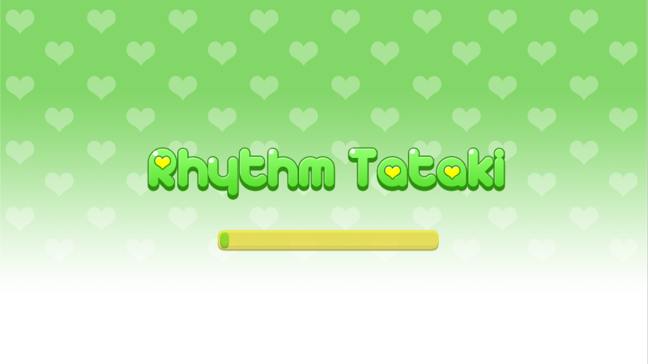

 |  |  |  |  |  |  |  |  |  |  |  |  |  |  |  |  |  |  |  |  |  |  |  |  |  | 2 | 게임 이름

 |  |  |  |  |  |  |  |  |  |  |  |  |  |  |  |  |  |  |  |  |  |  |  |  |  | 3 | 로딩 프로그레스 바

1

2

3
 |  |  |  |  |  |  |  |  |  |  |  |  |  |  |  |  |  |  |  |  |  |  |  |  |  | 연결 Table Name

 |  |  |  |  |  |  |  |  |  |  |  |  |  |  |  |  |  |  |  |  |  |  |  |  |  | 1 | users

Link 정보 |  | code | link |  | code |  |  | link |  |  |  | code |  | link |  |  | code |  | link |  |  |  | code | link |  | Program
 |  |  |  |  |  |  |  |  |  |  |  |  |  |  |  |  |  |  |  |  |  |  |  |  |  | DB Query | DB설계 완성 후 수정할 것!!
 |  |  |  |  |  |  |  |  |  |  |  |  |  |  |  |  |  |  |  |  |  |  |  |  |  | Script
 |  |  |  |  |  |  |  |  |  |  |  |  |  |  |  |  |  |  |  |  |  |  |  |  |  | Image
 |  |  |  |  |  |  |  |  |  |  |  |  |  |  |  |  |  |  |  |  |  |  |  |  |  | Flash
 |  |  |  |  |  |  |  |  |  |  |  |  |  |  |  |  |  |  |  |  |  |  |  |  |  | etc

선택
스토리보드 작성 템플릿

프로젝트명 : リズムタタキ(리듬타타키) |  |  |  |  |  | 분류명 |  |  | main |  |  |  | 작성자 |  | 김도형 |  |  |  |  | 작성일 | 2019. 03. 22 |  |  |  | 확인 | TITLE | リズムタタキ
 |  |  |  |  |  | 분류코드 |  |  | A02 |  |  |  | 승인자 |  | 윤승훈 교수님 |  |  |  |  | 승인일 |  |  |  |  |  | META | UTF-8
Depth1 |  | 메인 |  | Depth2 | 선택 |  |  |  |  |  | Depth3 |  |  |  |  | Depth4 |  |  |  |  |  | Depth5
화면명 | 선택 |  |  |  |  |  | 화일명 |  |  | selectScene.unity |  |  |  |  |  | 폴더 |  | Scene |  |  |  |  |  |  |  | 내용
 |  |  |  |  |  |  |  |  |  |  |  |  |  |  |  |  |  |  |  |  |  |  |  |  |  | 1 | 구글 로그인 버튼

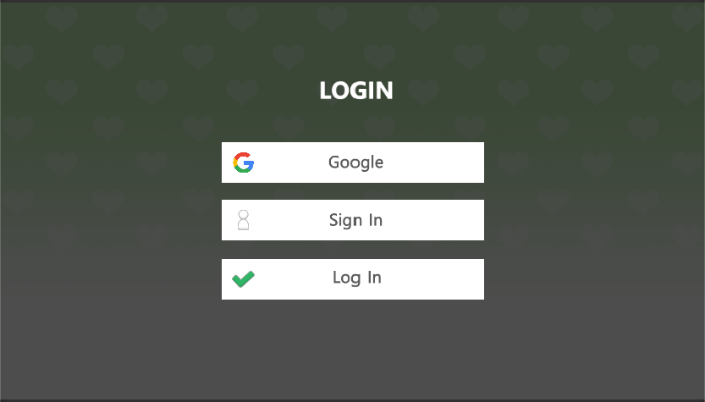

 |  |  |  |  |  |  |  |  |  |  |  |  |  |  |  |  |  |  |  |  |  |  |  |  |  | 2 | 회원가입 버튼

 |  |  |  |  |  |  |  |  |  |  |  |  |  |  |  |  |  |  |  |  |  |  |  |  |  | 3 | 일반 로그인 버튼

1

2

 |  |  |  |  |  |  |  |  |  |  |  |  |  |  |  |  |  |  |  |  |  |  |  |  |  | 연결 Table Name

3

 |  |  |  |  |  |  |  |  |  |  |  |  |  |  |  |  |  |  |  |  |  |  |  |  |  | 1 | users

Link 정보 |  | code | link |  | code |  |  | link |  |  |  | code |  | link |  |  | code |  | link |  |  |  | code | link |  | Program
 |  |  |  |  |  |  |  |  |  |  |  |  |  |  |  |  |  |  |  |  |  |  |  |  |  | DB Query | DB설계 완성 후 수정할 것!!
 |  |  |  |  |  |  |  |  |  |  |  |  |  |  |  |  |  |  |  |  |  |  |  |  |  | Script
 |  |  |  |  |  |  |  |  |  |  |  |  |  |  |  |  |  |  |  |  |  |  |  |  |  | Image
 |  |  |  |  |  |  |  |  |  |  |  |  |  |  |  |  |  |  |  |  |  |  |  |  |  | Flash
 |  |  |  |  |  |  |  |  |  |  |  |  |  |  |  |  |  |  |  |  |  |  |  |  |  | etc

로그인
스토리보드 작성 템플릿

프로젝트명 : リズムタタキ(리듬타타키) |  |  |  |  |  | 분류명 |  |  | main |  |  |  | 작성자 |  | 김도형 |  |  |  |  | 작성일 | 2019. 03. 22 |  |  |  | 확인 | TITLE | リズムタタキ
 |  |  |  |  |  | 분류코드 |  |  | A03 |  |  |  | 승인자 |  | 윤승훈 교수님 |  |  |  |  | 승인일 |  |  |  |  |  | META | UTF-8
Depth1 |  | 메인 |  | Depth2 | 로그인 |  |  |  |  |  | Depth3 |  |  |  |  | Depth4 |  |  |  |  |  | Depth5
화면명 | 로그인 |  |  |  |  |  | 화일명 |  |  | LoginScene.unity |  |  |  |  |  | 폴더 |  | Scene |  |  |  |  |  |  |  | 내용
 |  |  |  |  |  |  |  |  |  |  |  |  |  |  |  |  |  |  |  |  |  |  |  |  |  | 1 | 이메일 입력
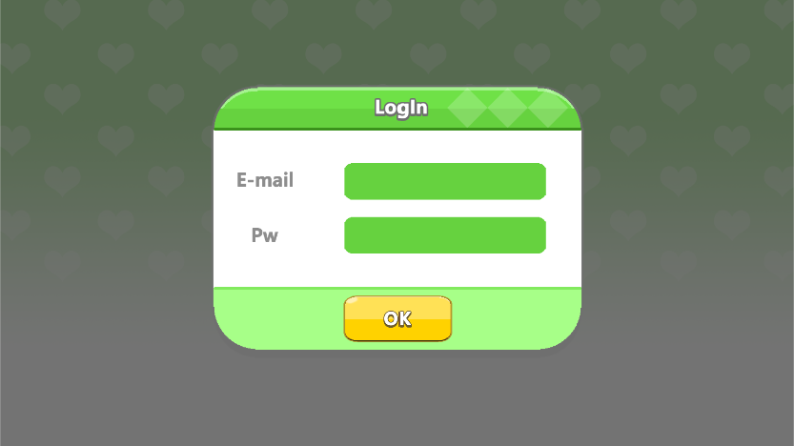

 |  |  |  |  |  |  |  |  |  |  |  |  |  |  |  |  |  |  |  |  |  |  |  |  |  | 2 | 비밀번호 입력

 |  |  |  |  |  |  |  |  |  |  |  |  |  |  |  |  |  |  |  |  |  |  |  |  |  | 3 | 로그인 버튼

1

2

3
 |  |  |  |  |  |  |  |  |  |  |  |  |  |  |  |  |  |  |  |  |  |  |  |  |  | 연결 Table Name

 |  |  |  |  |  |  |  |  |  |  |  |  |  |  |  |  |  |  |  |  |  |  |  |  |  | 1 | users

Link 정보 |  | code | link |  | code |  |  | link |  |  |  | code |  | link |  |  | code |  | link |  |  |  | code | link |  | Program
 |  |  |  |  |  |  |  |  |  |  |  |  |  |  |  |  |  |  |  |  |  |  |  |  |  | DB Query | DB설계 완성 후 수정할 것!!
 |  |  |  |  |  |  |  |  |  |  |  |  |  |  |  |  |  |  |  |  |  |  |  |  |  | Script
 |  |  |  |  |  |  |  |  |  |  |  |  |  |  |  |  |  |  |  |  |  |  |  |  |  | Image
 |  |  |  |  |  |  |  |  |  |  |  |  |  |  |  |  |  |  |  |  |  |  |  |  |  | Flash
 |  |  |  |  |  |  |  |  |  |  |  |  |  |  |  |  |  |  |  |  |  |  |  |  |  | etc

회원가입
스토리보드 작성 템플릿

프로젝트명 : リズムタタキ(리듬타타키) |  |  |  |  |  | 분류명 |  |  | main |  |  |  | 작성자 |  | 김도형 |  |  |  |  | 작성일 | 2019. 03. 22 |  |  |  | 확인 | TITLE | リズムタタキ
 |  |  |  |  |  | 분류코드 |  |  | A04 |  |  |  | 승인자 |  | 윤승훈 교수님 |  |  |  |  | 승인일 |  |  |  |  |  | META | UTF-8
Depth1 |  | 메인 |  | Depth2 | 회원가입 |  |  |  |  |  | Depth3 |  |  |  |  | Depth4 |  |  |  |  |  | Depth5
화면명 | 회원가입 |  |  |  |  |  | 화일명 |  |  | signinScene.unity |  |  |  |  |  | 폴더 |  | Scene |  |  |  |  |  |  |  | 내용
 |  |  |  |  |  |  |  |  |  |  |  |  |  |  |  |  |  |  |  |  |  |  |  |  |  | 1 | 이름 입력

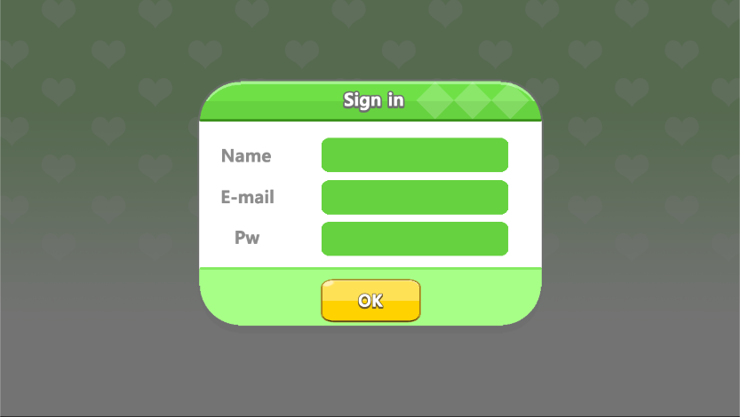

 |  |  |  |  |  |  |  |  |  |  |  |  |  |  |  |  |  |  |  |  |  |  |  |  |  | 2 | 이메일 입력

 |  |  |  |  |  |  |  |  |  |  |  |  |  |  |  |  |  |  |  |  |  |  |  |  |  | 3 | 비밀번호 입력

 |  |  |  |  |  |  |  |  |  |  |  |  |  |  |  |  |  |  |  |  |  |  |  |  |  | 4 | submit

1

2

3

 |  |  |  |  |  |  |  |  |  |  |  |  |  |  |  |  |  |  |  |  |  |  |  |  |  | 연결 Table Name

 |  |  |  |  |  |  |  |  |  |  |  |  |  |  |  |  |  |  |  |  |  |  |  |  |  | 1 | users

4

Link 정보 |  | code | link |  | code |  |  | link |  |  |  | code |  | link |  |  | code |  | link |  |  |  | code | link |  | Program
 |  |  |  |  |  |  |  |  |  |  |  |  |  |  |  |  |  |  |  |  |  |  |  |  |  | DB Query | DB설계 완성 후 수정할 것!!
 |  |  |  |  |  |  |  |  |  |  |  |  |  |  |  |  |  |  |  |  |  |  |  |  |  | Script
 |  |  |  |  |  |  |  |  |  |  |  |  |  |  |  |  |  |  |  |  |  |  |  |  |  | Image
 |  |  |  |  |  |  |  |  |  |  |  |  |  |  |  |  |  |  |  |  |  |  |  |  |  | Flash
 |  |  |  |  |  |  |  |  |  |  |  |  |  |  |  |  |  |  |  |  |  |  |  |  |  | etc

시작화면
스토리보드 작성 템플릿

프로젝트명 : リズムタタキ(리듬타타키) |  |  |  |  |  | 분류명 |  |  | main |  |  |  | 작성자 |  | 김도형 |  |  |  |  | 작성일 | 2019. 03. 22 |  |  |  | 확인 | TITLE | リズムタタキ
 |  |  |  |  |  | 분류코드 |  |  | B01 |  |  |  | 승인자 |  | 윤승훈 교수님 |  |  |  |  | 승인일 |  |  |  |  |  | META | UTF-8
Depth1 |  | 메인 |  | Depth2 | 시작화면 |  |  |  |  |  | Depth3 |  |  |  |  | Depth4 |  |  |  |  |  | Depth5
화면명 | 시작화면 |  |  |  |  |  | 화일명 |  |  | mainScene.unity |  |  |  |  |  | 폴더 |  | Scene |  |  |  |  |  |  |  | 내용
 |  |  |  |  |  |  |  |  |  |  |  |  |  |  |  |  |  |  |  |  |  |  |  |  |  | 1 | 게임 시작화면

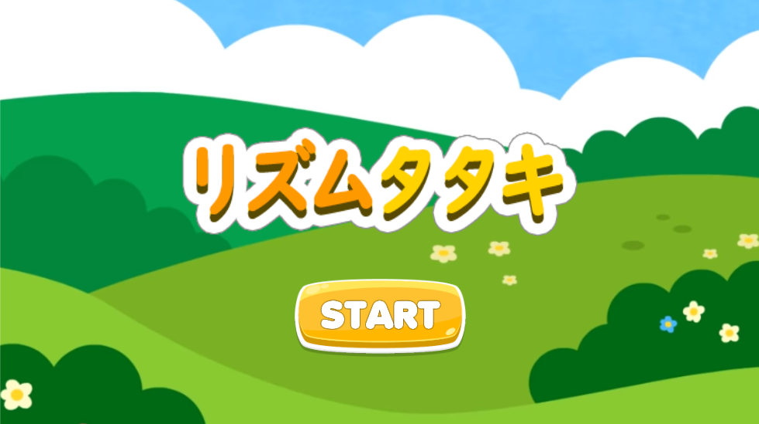

 |  |  |  |  |  |  |  |  |  |  |  |  |  |  |  |  |  |  |  |  |  |  |  |  |  | 연결 Table Name

 |  |  |  |  |  |  |  |  |  |  |  |  |  |  |  |  |  |  |  |  |  |  |  |  |  | 1 | users

1

Link 정보 |  | code | link |  | code |  |  | link |  |  |  | code |  | link |  |  | code |  | link |  |  |  | code | link |  | Program
 |  |  |  |  |  |  |  |  |  |  |  |  |  |  |  |  |  |  |  |  |  |  |  |  |  | DB Query | DB설계 완성 후 수정할 것!!
 |  |  |  |  |  |  |  |  |  |  |  |  |  |  |  |  |  |  |  |  |  |  |  |  |  | Script
 |  |  |  |  |  |  |  |  |  |  |  |  |  |  |  |  |  |  |  |  |  |  |  |  |  | Image
 |  |  |  |  |  |  |  |  |  |  |  |  |  |  |  |  |  |  |  |  |  |  |  |  |  | Flash
 |  |  |  |  |  |  |  |  |  |  |  |  |  |  |  |  |  |  |  |  |  |  |  |  |  | etc

메인메뉴
스토리보드 작성 템플릿

프로젝트명 : リズムタタキ(리듬타타키) |  |  |  |  |  | 분류명 |  |  | main |  |  |  | 작성자 |  | 김도형 |  |  |  |  | 작성일 | 2019. 03. 22 |  |  |  | 확인 | TITLE | リズムタタキ
 |  |  |  |  |  | 분류코드 |  |  | A01 |  |  |  | 승인자 |  | 윤승훈 교수님 |  |  |  |  | 승인일 |  |  |  |  |  | META | UTF-8
Depth1 |  | 메인 |  | Depth2 | 로그인 |  |  |  |  |  | Depth3 |  |  |  |  | Depth4 |  |  |  |  |  | Depth5
화면명 | 메인(윗 부분) |  |  |  |  |  | 화일명 |  |  | LoadingScene.unity |  |  |  |  |  | 폴더 |  | Scene |  |  |  |  |  |  |  | 내용
 |  |  |  |  |  |  |  |  |  |  |  |  |  |  |  |  |  |  |  |  |  |  |  |  |  | 1 | 프리 모드 선택 버튼

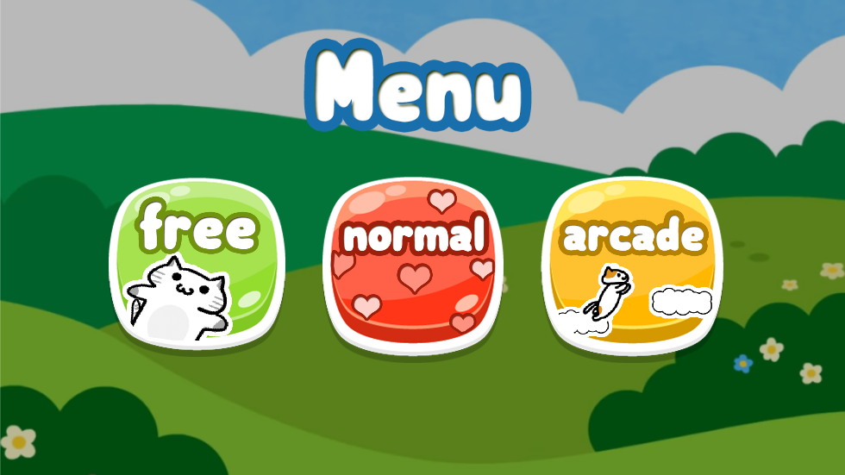

 |  |  |  |  |  |  |  |  |  |  |  |  |  |  |  |  |  |  |  |  |  |  |  |  |  | 2 | 일반 모드 선택 버튼

 |  |  |  |  |  |  |  |  |  |  |  |  |  |  |  |  |  |  |  |  |  |  |  |  |  | 3 | 아케이드 모드 선택 버튼

1
2
2

 |  |  |  |  |  |  |  |  |  |  |  |  |  |  |  |  |  |  |  |  |  |  |  |  |  | 연결 Table Name

 |  |  |  |  |  |  |  |  |  |  |  |  |  |  |  |  |  |  |  |  |  |  |  |  |  | 1 | users

Link 정보 |  | code | link |  | code |  |  | link |  |  |  | code |  | link |  |  | code |  | link |  |  |  | code | link |  | Program
 |  |  |  |  |  |  |  |  |  |  |  |  |  |  |  |  |  |  |  |  |  |  |  |  |  | DB Query | DB설계 완성 후 수정할 것!!
 |  |  |  |  |  |  |  |  |  |  |  |  |  |  |  |  |  |  |  |  |  |  |  |  |  | Script
 |  |  |  |  |  |  |  |  |  |  |  |  |  |  |  |  |  |  |  |  |  |  |  |  |  | Image
 |  |  |  |  |  |  |  |  |  |  |  |  |  |  |  |  |  |  |  |  |  |  |  |  |  | Flash
 |  |  |  |  |  |  |  |  |  |  |  |  |  |  |  |  |  |  |  |  |  |  |  |  |  | etc

프리모드-노래선택
스토리보드 작성 템플릿

프로젝트명 : リズムタタキ(리듬타타키) |  |  |  |  |  | 분류명 |  |  | free |  |  |  | 작성자 |  | 김도형 |  |  |  |  | 작성일 | 2019. 03. 22 |  |  |  | 확인 | TITLE | リズムタタキ
 |  |  |  |  |  | 분류코드 |  |  | B01 |  |  |  | 승인자 |  | 윤승훈 교수님 |  |  |  |  | 승인일 |  |  |  |  |  | META | UTF-8
Depth1 |  | 프리모드 |  | Depth2 | 노래선택 |  |  |  |  |  | Depth3 |  |  |  |  | Depth4 |  |  |  |  |  | Depth5
화면명 | 프리모드-노래선택 |  |  |  |  |  | 화일명 |  |  | freeSelectScene.unity |  |  |  |  |  | 폴더 |  | Scene |  |  |  |  |  |  |  | 내용
 |  |  |  |  |  |  |  |  |  |  |  |  |  |  |  |  |  |  |  |  |  |  |  |  |  | 1 | 새로고침 버튼

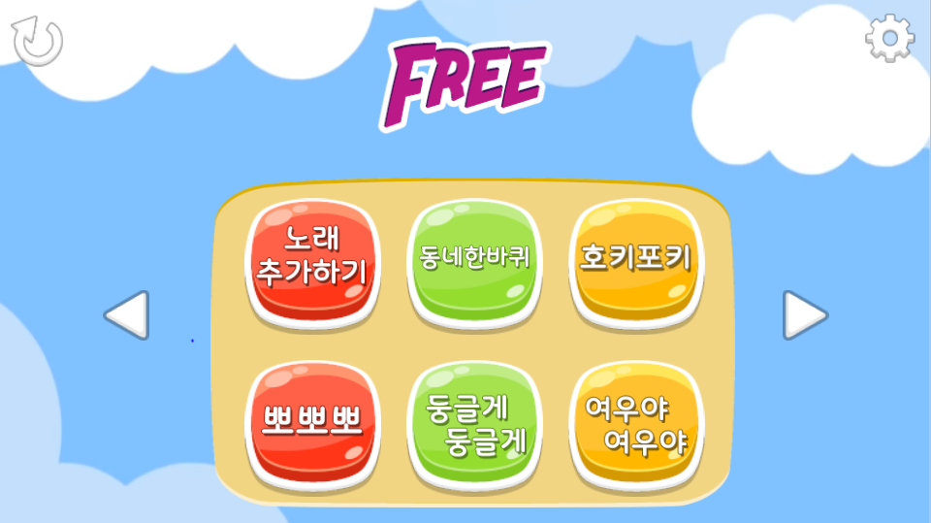
 |  |  |  |  |  |  |  |  |  |  |  |  |  |  |  |  |  |  |  |  |  |  |  |  |  | 2 | 설정 버튼, 게임 환경설정이 가능

1
2

 |  |  |  |  |  |  |  |  |  |  |  |  |  |  |  |  |  |  |  |  |  |  |  |  |  | 3 | 사용자가 가지고 있는 노래로 게임 실행

 |  |  |  |  |  |  |  |  |  |  |  |  |  |  |  |  |  |  |  |  |  |  |  |  |  | 4 | 기본적으로 제공하는 노래로 게임 실행

 |  |  |  |  |  |  |  |  |  |  |  |  |  |  |  |  |  |  |  |  |  |  |  |  |  | 5 | 앞 페이지로 이동하는 버튼

 |  |  |  |  |  |  |  |  |  |  |  |  |  |  |  |  |  |  |  |  |  |  |  |  |  | 6 | 뒤 페이지로 이동하는 버튼

3
4

5
6

 |  |  |  |  |  |  |  |  |  |  |  |  |  |  |  |  |  |  |  |  |  |  |  |  |  | 연결 Table Name

 |  |  |  |  |  |  |  |  |  |  |  |  |  |  |  |  |  |  |  |  |  |  |  |  |  | 1 | users

 |  |  |  |  |  |  |  |  |  |  |  |  |  |  |  |  |  |  |  |  |  |  |  |  |  | 2 | files

Link 정보 |  | code | link |  | code |  |  | link |  |  |  | code |  | link |  |  | code |  | link |  |  |  | code | link |  | Program
 |  |  |  |  |  |  |  |  |  |  |  |  |  |  |  |  |  |  |  |  |  |  |  |  |  | DB Query | DB설계 완성 후 수정할 것!!
 |  |  |  |  |  |  |  |  |  |  |  |  |  |  |  |  |  |  |  |  |  |  |  |  |  | Script
 |  |  |  |  |  |  |  |  |  |  |  |  |  |  |  |  |  |  |  |  |  |  |  |  |  | Image
 |  |  |  |  |  |  |  |  |  |  |  |  |  |  |  |  |  |  |  |  |  |  |  |  |  | Flash
 |  |  |  |  |  |  |  |  |  |  |  |  |  |  |  |  |  |  |  |  |  |  |  |  |  | etc

프리모드-게임화면
스토리보드 작성 템플릿

프로젝트명 : リズムタタキ(리듬타타키) |  |  |  |  |  | 분류명 |  |  | main |  |  |  | 작성자 |  | 김도형 |  |  |  |  | 작성일 | 2019. 03. 22 |  |  |  | 확인 | TITLE | リズムタタキ
 |  |  |  |  |  | 분류코드 |  |  | B02 |  |  |  | 승인자 |  | 윤승훈 교수님 |  |  |  |  | 승인일 |  |  |  |  |  | META | UTF-8
Depth1 |  | 프리모드 |  | Depth2 | 게임화면 |  |  |  |  |  | Depth3 |  |  |  |  | Depth4 |  |  |  |  |  | Depth5
화면명 | 프리모드-게임화면 |  |  |  |  |  | 화일명 |  |  | FreegameScene.unity |  |  |  |  |  | 폴더 |  | Scene |  |  |  |  |  |  |  | 내용
 |  |  |  |  |  |  |  |  |  |  |  |  |  |  |  |  |  |  |  |  |  |  |  |  |  | 1 | 게임이 시작됨을 알림해주는 이벤트

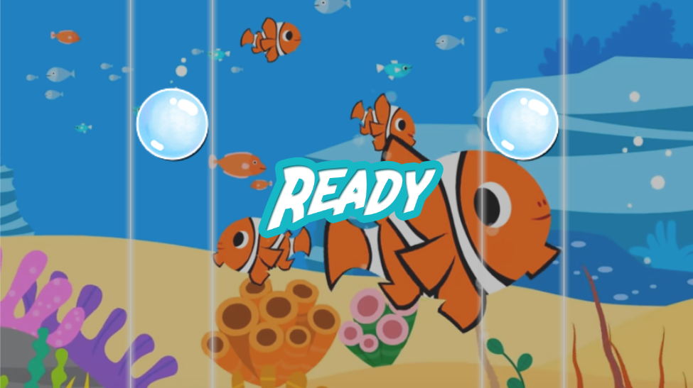

 |  |  |  |  |  |  |  |  |  |  |  |  |  |  |  |  |  |  |  |  |  |  |  |  |  | 2 | 왼쪽 드럼에 반응하는 노트

 |  |  |  |  |  |  |  |  |  |  |  |  |  |  |  |  |  |  |  |  |  |  |  |  |  | 3 | 오른쪽 드럼에 반응하는 노트

2
3

1

 |  |  |  |  |  |  |  |  |  |  |  |  |  |  |  |  |  |  |  |  |  |  |  |  |  | 연결 Table Name

 |  |  |  |  |  |  |  |  |  |  |  |  |  |  |  |  |  |  |  |  |  |  |  |  |  | 1 | users

 |  |  |  |  |  |  |  |  |  |  |  |  |  |  |  |  |  |  |  |  |  |  |  |  |  | 2 | scores

Link 정보 |  | code | link |  | code |  |  | link |  |  |  | code |  | link |  |  | code |  | link |  |  |  | code | link |  | Program
 |  |  |  |  |  |  |  |  |  |  |  |  |  |  |  |  |  |  |  |  |  |  |  |  |  | DB Query | DB설계 완성 후 수정할 것!!
 |  |  |  |  |  |  |  |  |  |  |  |  |  |  |  |  |  |  |  |  |  |  |  |  |  | Script
 |  |  |  |  |  |  |  |  |  |  |  |  |  |  |  |  |  |  |  |  |  |  |  |  |  | Image
 |  |  |  |  |  |  |  |  |  |  |  |  |  |  |  |  |  |  |  |  |  |  |  |  |  | Flash
 |  |  |  |  |  |  |  |  |  |  |  |  |  |  |  |  |  |  |  |  |  |  |  |  |  | etc

프리모드-일시정지
스토리보드 작성 템플릿

프로젝트명 : リズムタタキ(리듬타타키) |  |  |  |  |  | 분류명 |  |  | main |  |  |  | 작성자 |  | 김도형 |  |  |  |  | 작성일 | 2019. 03. 22 |  |  |  | 확인 | TITLE | リズムタタキ
 |  |  |  |  |  | 분류코드 |  |  | B03 |  |  |  | 승인자 |  | 윤승훈 교수님 |  |  |  |  | 승인일 |  |  |  |  |  | META | UTF-8
Depth1 |  | 프리모드 |  | Depth2 | 일시정지 |  |  |  |  |  | Depth3 |  |  |  |  | Depth4 |  |  |  |  |  | Depth5
화면명 | 프리모드-일시정지 |  |  |  |  |  | 화일명 |  |  | PauseScene.unity |  |  |  |  |  | 폴더 |  | Scene |  |  |  |  |  |  |  | 내용
 |  |  |  |  |  |  |  |  |  |  |  |  |  |  |  |  |  |  |  |  |  |  |  |  |  | 1 | 화면을 어느곳이든 터치하면 일시정지

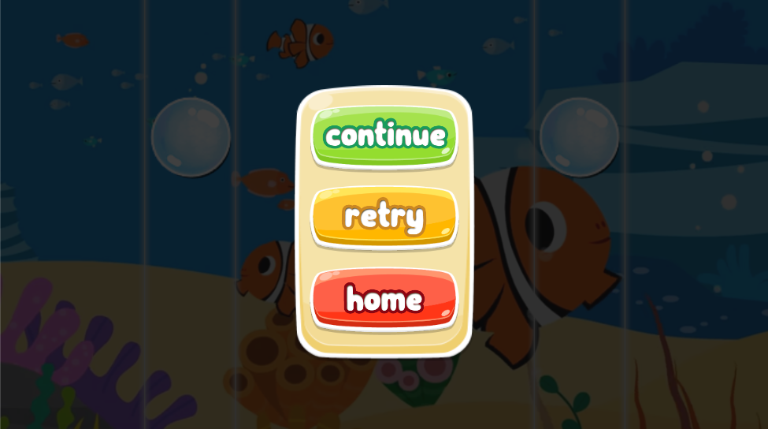

 |  |  |  |  |  |  |  |  |  |  |  |  |  |  |  |  |  |  |  |  |  |  |  |  |  | 2 | 게임을 계속 실행하는 버튼

 |  |  |  |  |  |  |  |  |  |  |  |  |  |  |  |  |  |  |  |  |  |  |  |  |  | 3 | 게임을 다시 처음부터 실행하는 버튼

1
 |  |  |  |  |  |  |  |  |  |  |  |  |  |  |  |  |  |  |  |  |  |  |  |  |  | 4 | 메인화면으로 돌아가는 버튼

2

3

 |  |  |  |  |  |  |  |  |  |  |  |  |  |  |  |  |  |  |  |  |  |  |  |  |  | 연결 Table Name

4

 |  |  |  |  |  |  |  |  |  |  |  |  |  |  |  |  |  |  |  |  |  |  |  |  |  | 1 | users

Link 정보 |  | code | link |  | code |  |  | link |  |  |  | code |  | link |  |  | code |  | link |  |  |  | code | link |  | Program
 |  |  |  |  |  |  |  |  |  |  |  |  |  |  |  |  |  |  |  |  |  |  |  |  |  | DB Query | DB설계 완성 후 수정할 것!!
 |  |  |  |  |  |  |  |  |  |  |  |  |  |  |  |  |  |  |  |  |  |  |  |  |  | Script
 |  |  |  |  |  |  |  |  |  |  |  |  |  |  |  |  |  |  |  |  |  |  |  |  |  | Image
 |  |  |  |  |  |  |  |  |  |  |  |  |  |  |  |  |  |  |  |  |  |  |  |  |  | Flash
 |  |  |  |  |  |  |  |  |  |  |  |  |  |  |  |  |  |  |  |  |  |  |  |  |  | etc

일반모드-노래선택
스토리보드 작성 템플릿

프로젝트명 : リズムタタキ(리듬타타키) |  |  |  |  |  | 분류명 |  |  | main |  |  |  | 작성자 |  | 김도형 |  |  |  |  | 작성일 | 2019. 03. 22 |  |  |  | 확인 | TITLE | リズムタタキ
 |  |  |  |  |  | 분류코드 |  |  | C01 |  |  |  | 승인자 |  | 윤승훈 교수님 |  |  |  |  | 승인일 |  |  |  |  |  | META | UTF-8
Depth1 |  | 일반모드 |  | Depth2 | 노래선택 |  |  |  |  |  | Depth3 |  |  |  |  | Depth4 |  |  |  |  |  | Depth5
화면명 | 일반모드-노래선택 |  |  |  |  |  | 화일명 |  |  | SelectScene.unity |  |  |  |  |  | 폴더 |  | Scene |  |  |  |  |  |  |  | 내용
 |  |  |  |  |  |  |  |  |  |  |  |  |  |  |  |  |  |  |  |  |  |  |  |  |  | 1 | 기본적으로 제공하는 노래 선택

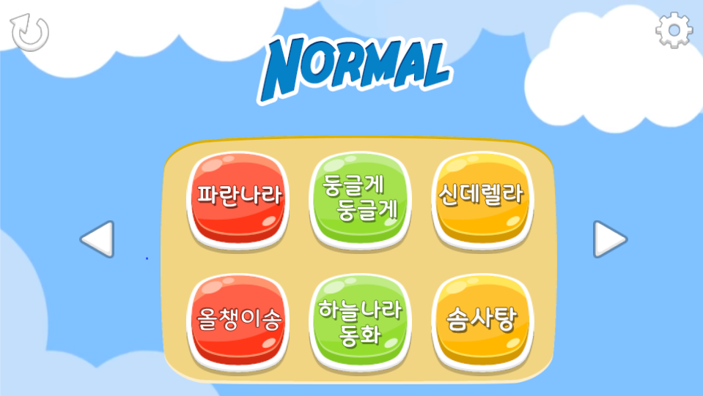

1

 |  |  |  |  |  |  |  |  |  |  |  |  |  |  |  |  |  |  |  |  |  |  |  |  |  | 연결 Table Name

 |  |  |  |  |  |  |  |  |  |  |  |  |  |  |  |  |  |  |  |  |  |  |  |  |  | 1 | users

Link 정보 |  | code | link |  | code |  |  | link |  |  |  | code |  | link |  |  | code |  | link |  |  |  | code | link |  | Program
 |  |  |  |  |  |  |  |  |  |  |  |  |  |  |  |  |  |  |  |  |  |  |  |  |  | DB Query | DB설계 완성 후 수정할 것!!
 |  |  |  |  |  |  |  |  |  |  |  |  |  |  |  |  |  |  |  |  |  |  |  |  |  | Script
 |  |  |  |  |  |  |  |  |  |  |  |  |  |  |  |  |  |  |  |  |  |  |  |  |  | Image
 |  |  |  |  |  |  |  |  |  |  |  |  |  |  |  |  |  |  |  |  |  |  |  |  |  | Flash
 |  |  |  |  |  |  |  |  |  |  |  |  |  |  |  |  |  |  |  |  |  |  |  |  |  | etc

일반모드-난이도
스토리보드 작성 템플릿

프로젝트명 : リズムタタキ(리듬타타키) |  |  |  |  |  | 분류명 |  |  | main |  |  |  | 작성자 |  | 김도형 |  |  |  |  | 작성일 | 2019. 03. 22 |  |  |  | 확인 | TITLE | リズムタタキ
 |  |  |  |  |  | 분류코드 |  |  | C02 |  |  |  | 승인자 |  | 윤승훈 교수님 |  |  |  |  | 승인일 |  |  |  |  |  | META | UTF-8
Depth1 |  | 일반모드 |  | Depth2 | 난이도 선택 |  |  |  |  |  | Depth3 |  |  |  |  | Depth4 |  |  |  |  |  | Depth5
화면명 | 일반모드-난이도선택 |  |  |  |  |  | 화일명 |  |  | StartScene.unity |  |  |  |  |  | 폴더 |  | Scene |  |  |  |  |  |  |  | 내용
 |  |  |  |  |  |  |  |  |  |  |  |  |  |  |  |  |  |  |  |  |  |  |  |  |  | 1 | 노트가 떨어지는 속도 선택

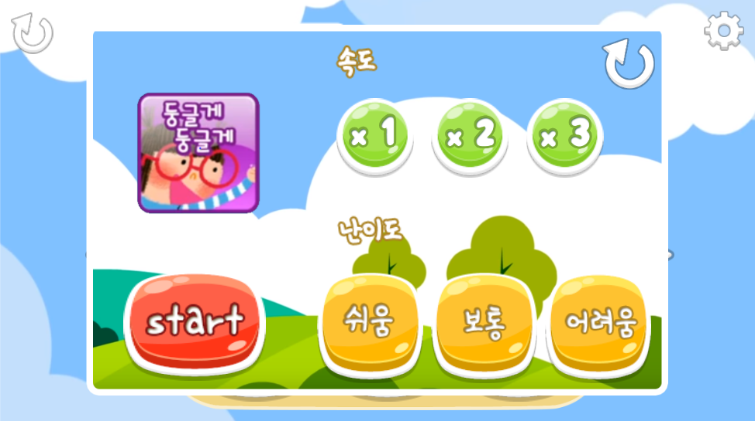

 |  |  |  |  |  |  |  |  |  |  |  |  |  |  |  |  |  |  |  |  |  |  |  |  |  | 2 | 초기화 버튼

 |  |  |  |  |  |  |  |  |  |  |  |  |  |  |  |  |  |  |  |  |  |  |  |  |  | 3 | 시작 버튼 게임화면으로 넘어감
2

 |  |  |  |  |  |  |  |  |  |  |  |  |  |  |  |  |  |  |  |  |  |  |  |  |  | 4 | 난이도 선택(노트의 개수가 달라짐)

1

3
4

 |  |  |  |  |  |  |  |  |  |  |  |  |  |  |  |  |  |  |  |  |  |  |  |  |  | 연결 Table Name

 |  |  |  |  |  |  |  |  |  |  |  |  |  |  |  |  |  |  |  |  |  |  |  |  |  | 1 | users

 |  |  |  |  |  |  |  |  |  |  |  |  |  |  |  |  |  |  |  |  |  |  |  |  |  | 2 | scores

Link 정보 |  | code | link |  | code |  |  | link |  |  |  | code |  | link |  |  | code |  | link |  |  |  | code | link |  | Program
 |  |  |  |  |  |  |  |  |  |  |  |  |  |  |  |  |  |  |  |  |  |  |  |  |  | DB Query | DB설계 완성 후 수정할 것!!
 |  |  |  |  |  |  |  |  |  |  |  |  |  |  |  |  |  |  |  |  |  |  |  |  |  | Script
 |  |  |  |  |  |  |  |  |  |  |  |  |  |  |  |  |  |  |  |  |  |  |  |  |  | Image
 |  |  |  |  |  |  |  |  |  |  |  |  |  |  |  |  |  |  |  |  |  |  |  |  |  | Flash
 |  |  |  |  |  |  |  |  |  |  |  |  |  |  |  |  |  |  |  |  |  |  |  |  |  | etc

일반모드-게임화면
스토리보드 작성 템플릿

프로젝트명 : リズムタタキ(리듬타타키) |  |  |  |  |  | 분류명 |  |  | main |  |  |  | 작성자 |  | 김도형 |  |  |  |  | 작성일 | 2019. 03. 22 |  |  |  | 확인 | TITLE | リズムタタキ
 |  |  |  |  |  | 분류코드 |  |  | C03 |  |  |  | 승인자 |  | 윤승훈 교수님 |  |  |  |  | 승인일 |  |  |  |  |  | META | UTF-8
Depth1 |  | 일반모드 |  | Depth2 | 게임화면 |  |  |  |  |  | Depth3 |  |  |  |  | Depth4 |  |  |  |  |  | Depth5
화면명 | 일반모드-게임화면 |  |  |  |  |  | 화일명 |  |  | NomagameScene.unity |  |  |  |  |  | 폴더 |  | Scene |  |  |  |  |  |  |  | 내용
 |  |  |  |  |  |  |  |  |  |  |  |  |  |  |  |  |  |  |  |  |  |  |  |  |  | 1 | 판정에 따른 문구 표시
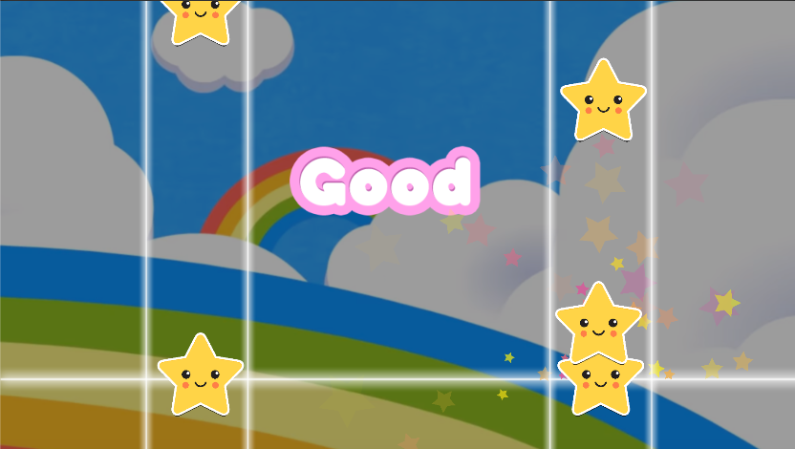

 |  |  |  |  |  |  |  |  |  |  |  |  |  |  |  |  |  |  |  |  |  |  |  |  |  | 2 | 노래에 맞추어 떨어지는 노트

 |  |  |  |  |  |  |  |  |  |  |  |  |  |  |  |  |  |  |  |  |  |  |  |  |  | 3 | 왼쪽 드럼에 대한 판정
2

 |  |  |  |  |  |  |  |  |  |  |  |  |  |  |  |  |  |  |  |  |  |  |  |  |  | 4 | 판정 선

 |  |  |  |  |  |  |  |  |  |  |  |  |  |  |  |  |  |  |  |  |  |  |  |  |  | 5 | 오른쪽 드럼에 대한 판정

 |  |  |  |  |  |  |  |  |  |  |  |  |  |  |  |  |  |  |  |  |  |  |  |  |  | 6 | 판정이 일어났을 때 효과

1

 |  |  |  |  |  |  |  |  |  |  |  |  |  |  |  |  |  |  |  |  |  |  |  |  |  | 연결 Table Name
6

 |  |  |  |  |  |  |  |  |  |  |  |  |  |  |  |  |  |  |  |  |  |  |  |  |  | 1 | users

3
5
 |  |  |  |  |  |  |  |  |  |  |  |  |  |  |  |  |  |  |  |  |  |  |  |  |  | 2 | scores

4

Link 정보 |  | code | link |  | code |  |  | link |  |  |  | code |  | link |  |  | code |  | link |  |  |  | code | link |  | Program
 |  |  |  |  |  |  |  |  |  |  |  |  |  |  |  |  |  |  |  |  |  |  |  |  |  | DB Query | DB설계 완성 후 수정할 것!!
 |  |  |  |  |  |  |  |  |  |  |  |  |  |  |  |  |  |  |  |  |  |  |  |  |  | Script
 |  |  |  |  |  |  |  |  |  |  |  |  |  |  |  |  |  |  |  |  |  |  |  |  |  | Image
 |  |  |  |  |  |  |  |  |  |  |  |  |  |  |  |  |  |  |  |  |  |  |  |  |  | Flash
 |  |  |  |  |  |  |  |  |  |  |  |  |  |  |  |  |  |  |  |  |  |  |  |  |  | etc

게임모드-게임선택
스토리보드 작성 템플릿

프로젝트명 : リズムタタキ(리듬타타키) |  |  |  |  |  | 분류명 |  |  | main |  |  |  | 작성자 |  | 김도형 |  |  |  |  | 작성일 | 2019. 03. 22 |  |  |  | 확인 | TITLE | リズムタタキ
 |  |  |  |  |  | 분류코드 |  |  | D01 |  |  |  | 승인자 |  | 윤승훈 교수님 |  |  |  |  | 승인일 |  |  |  |  |  | META | UTF-8
Depth1 |  | 게임모드 |  | Depth2 | 게임선택 |  |  |  |  |  | Depth3 |  |  |  |  | Depth4 |  |  |  |  |  | Depth5
화면명 | 게임모드-게임선택 |  |  |  |  |  | 화일명 |  |  | SelectScene.unity |  |  |  |  |  | 폴더 |  | Scene |  |  |  |  |  |  |  | 내용
 |  |  |  |  |  |  |  |  |  |  |  |  |  |  |  |  |  |  |  |  |  |  |  |  |  | 1 | 구름타기 게임 실행

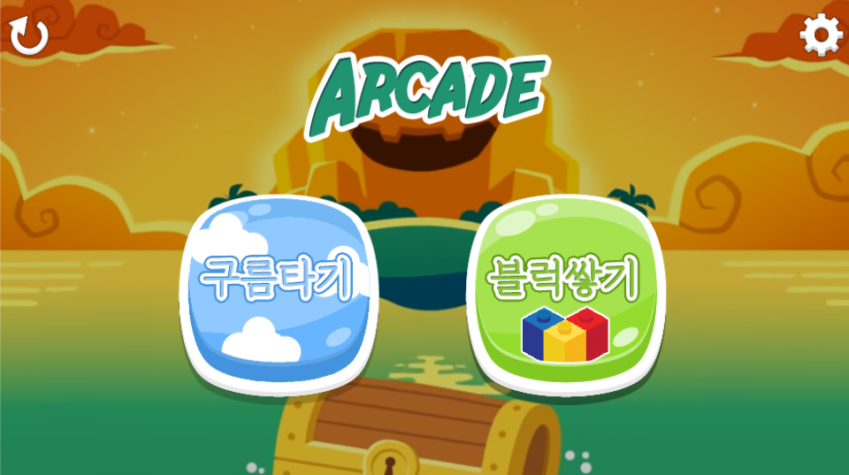

 |  |  |  |  |  |  |  |  |  |  |  |  |  |  |  |  |  |  |  |  |  |  |  |  |  | 2 | 블럭맞추기 게임 실행

2
1

 |  |  |  |  |  |  |  |  |  |  |  |  |  |  |  |  |  |  |  |  |  |  |  |  |  | 연결 Table Name

 |  |  |  |  |  |  |  |  |  |  |  |  |  |  |  |  |  |  |  |  |  |  |  |  |  | 1 | users

Link 정보 |  | code | link |  | code |  |  | link |  |  |  | code |  | link |  |  | code |  | link |  |  |  | code | link |  | Program
 |  |  |  |  |  |  |  |  |  |  |  |  |  |  |  |  |  |  |  |  |  |  |  |  |  | DB Query | DB설계 완성 후 수정할 것!!
 |  |  |  |  |  |  |  |  |  |  |  |  |  |  |  |  |  |  |  |  |  |  |  |  |  | Script
 |  |  |  |  |  |  |  |  |  |  |  |  |  |  |  |  |  |  |  |  |  |  |  |  |  | Image
 |  |  |  |  |  |  |  |  |  |  |  |  |  |  |  |  |  |  |  |  |  |  |  |  |  | Flash
 |  |  |  |  |  |  |  |  |  |  |  |  |  |  |  |  |  |  |  |  |  |  |  |  |  | etc

구름타기게임
스토리보드 작성 템플릿

프로젝트명 : リズムタタキ(리듬타타키) |  |  |  |  |  | 분류명 |  |  | main |  |  |  | 작성자 |  | 김도형 |  |  |  |  | 작성일 | 2019. 03. 22 |  |  |  | 확인 | TITLE | リズムタタキ
 |  |  |  |  |  | 분류코드 |  |  | D02 |  |  |  | 승인자 |  | 윤승훈 교수님 |  |  |  |  | 승인일 |  |  |  |  |  | META | UTF-8
Depth1 |  | 게임모드 |  | Depth2 | 구름타기게임 |  |  |  |  |  | Depth3 |  |  |  |  | Depth4 |  |  |  |  |  | Depth5
화면명 | 구름타기게임 |  |  |  |  |  | 화일명 |  |  | CloudgameScene.unity |  |  |  |  |  | 폴더 |  | Scene |  |  |  |  |  |  |  | 내용
 |  |  |  |  |  |  |  |  |  |  |  |  |  |  |  |  |  |  |  |  |  |  |  |  |  | 1 | 생명 표시

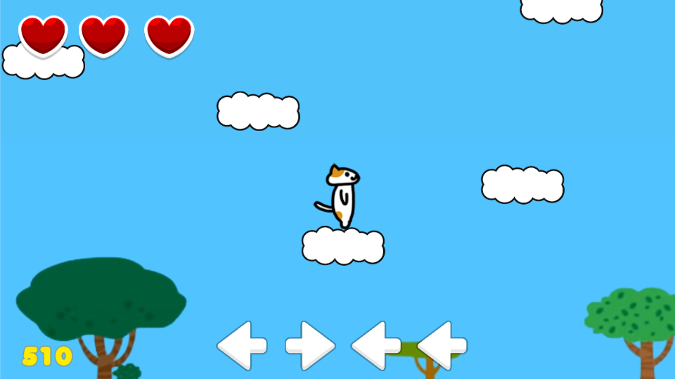

1
 |  |  |  |  |  |  |  |  |  |  |  |  |  |  |  |  |  |  |  |  |  |  |  |  |  | 2 | 생성된 구름

 |  |  |  |  |  |  |  |  |  |  |  |  |  |  |  |  |  |  |  |  |  |  |  |  |  | 3 | 캐릭터 위치

 |  |  |  |  |  |  |  |  |  |  |  |  |  |  |  |  |  |  |  |  |  |  |  |  |  | 4 | 점수

 |  |  |  |  |  |  |  |  |  |  |  |  |  |  |  |  |  |  |  |  |  |  |  |  |  | 5 | 커맨드(제공되는 커맨드에 맞추어 드럼을 쳐야 함)

2

3

 |  |  |  |  |  |  |  |  |  |  |  |  |  |  |  |  |  |  |  |  |  |  |  |  |  | 연결 Table Name

 |  |  |  |  |  |  |  |  |  |  |  |  |  |  |  |  |  |  |  |  |  |  |  |  |  | 1 | users

 |  |  |  |  |  |  |  |  |  |  |  |  |  |  |  |  |  |  |  |  |  |  |  |  |  | 2 | scores

5

4

Link 정보 |  | code | link |  | code |  |  | link |  |  |  | code |  | link |  |  | code |  | link |  |  |  | code | link |  | Program
 |  |  |  |  |  |  |  |  |  |  |  |  |  |  |  |  |  |  |  |  |  |  |  |  |  | DB Query | DB설계 완성 후 수정할 것!!
 |  |  |  |  |  |  |  |  |  |  |  |  |  |  |  |  |  |  |  |  |  |  |  |  |  | Script
 |  |  |  |  |  |  |  |  |  |  |  |  |  |  |  |  |  |  |  |  |  |  |  |  |  | Image
 |  |  |  |  |  |  |  |  |  |  |  |  |  |  |  |  |  |  |  |  |  |  |  |  |  | Flash
 |  |  |  |  |  |  |  |  |  |  |  |  |  |  |  |  |  |  |  |  |  |  |  |  |  | etc

구름타기게임-게임오버
스토리보드 작성 템플릿

프로젝트명 : リズムタタキ(리듬타타키) |  |  |  |  |  | 분류명 |  |  | main |  |  |  |  | 작성자 |  | 김도형 |  |  |  |  | 작성일 | 2019. 03. 22 |  |  |  | 확인 | TITLE | リズムタタキ
 |  |  |  |  |  | 분류코드 |  |  | D03 |  |  |  |  | 승인자 |  | 윤승훈 교수님 |  |  |  |  | 승인일 |  |  |  |  |  | META | UTF-8
Depth1 |  | 게임모드 |  | Depth2 | 구름타기게임 |  |  |  |  |  | Depth3 |  | 게임오버 |  |  |  | Depth4 |  |  |  |  |  | Depth5
화면명 | 구름타기게임-게임오버 |  |  |  |  |  | 화일명 |  |  | GameOverScene.unity |  |  |  |  |  |  | 폴더 |  | Scene |  |  |  |  |  |  |  | 내용
 |  |  |  |  |  |  |  |  |  |  |  |  |  |  |  |  |  |  |  |  |  |  |  |  |  |  | 1 | 구름타기게임 다시하기
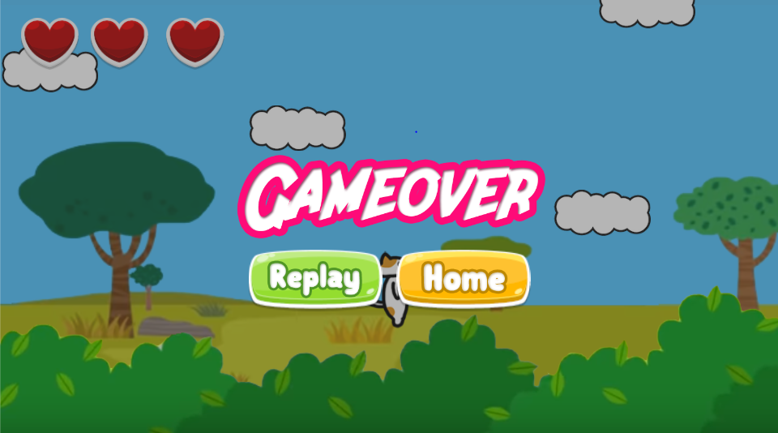

 |  |  |  |  |  |  |  |  |  |  |  |  |  |  |  |  |  |  |  |  |  |  |  |  |  |  | 2 | 홈으로 돌아가기 버튼

2
1

 |  |  |  |  |  |  |  |  |  |  |  |  |  |  |  |  |  |  |  |  |  |  |  |  |  |  | 연결 Table Name

 |  |  |  |  |  |  |  |  |  |  |  |  |  |  |  |  |  |  |  |  |  |  |  |  |  |  | 1 | users

 |  |  |  |  |  |  |  |  |  |  |  |  |  |  |  |  |  |  |  |  |  |  |  |  |  |  | 2 | scores

Link 정보 |  | code | link |  | code |  |  | link |  |  |  | code |  |  | link |  |  | code |  | link |  |  |  | code | link |  | Program
 |  |  |  |  |  |  |  |  |  |  |  |  |  |  |  |  |  |  |  |  |  |  |  |  |  |  | DB Query | DB설계 완성 후 수정할 것!!
 |  |  |  |  |  |  |  |  |  |  |  |  |  |  |  |  |  |  |  |  |  |  |  |  |  |  | Script
 |  |  |  |  |  |  |  |  |  |  |  |  |  |  |  |  |  |  |  |  |  |  |  |  |  |  | Image
 |  |  |  |  |  |  |  |  |  |  |  |  |  |  |  |  |  |  |  |  |  |  |  |  |  |  | Flash
 |  |  |  |  |  |  |  |  |  |  |  |  |  |  |  |  |  |  |  |  |  |  |  |  |  |  | etc

블럭맞추기게임
스토리보드 작성 템플릿

프로젝트명 : リズムタタキ(리듬타타키) |  |  |  |  |  | 분류명 |  |  | main |  |  |  | 작성자 |  | 김도형 |  |  |  |  | 작성일 | 2019. 03. 22 |  |  |  | 확인 | TITLE | リズムタタキ
 |  |  |  |  |  | 분류코드 |  |  | D04 |  |  |  | 승인자 |  | 윤승훈 교수님 |  |  |  |  | 승인일 |  |  |  |  |  | META | UTF-8
Depth1 |  | 게임모드 |  | Depth2 | 블럭맞추기게임 |  |  |  |  |  | Depth3 |  |  |  |  | Depth4 |  |  |  |  |  | Depth5
화면명 | 게임모드-블럭맞추기게임 |  |  |  |  |  | 화일명 |  |  | BlockgameScene.unity |  |  |  |  |  | 폴더 |  | Scene |  |  |  |  |  |  |  | 내용
 |  |  |  |  |  |  |  |  |  |  |  |  |  |  |  |  |  |  |  |  |  |  |  |  |  | 1 | 위에서 떨어지는 블럭들
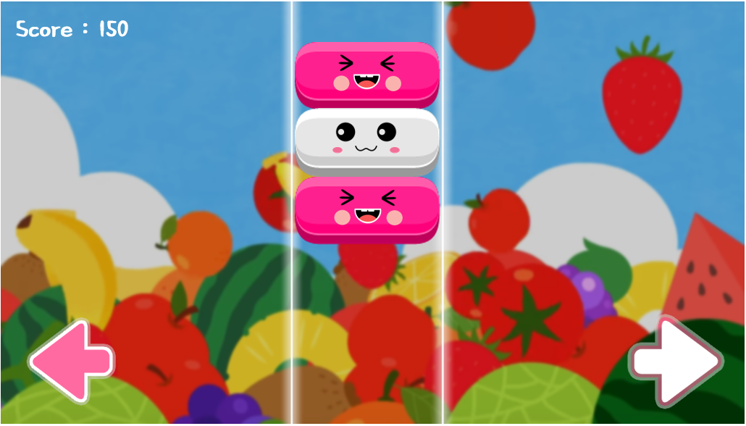

 |  |  |  |  |  |  |  |  |  |  |  |  |  |  |  |  |  |  |  |  |  |  |  |  |  | 2 | 색에 맞추어 왼쪽 드럼을 침

 |  |  |  |  |  |  |  |  |  |  |  |  |  |  |  |  |  |  |  |  |  |  |  |  |  | 3 | 색에 맞추어 오른쪽 드럼을 침

1

 |  |  |  |  |  |  |  |  |  |  |  |  |  |  |  |  |  |  |  |  |  |  |  |  |  | 연결 Table Name

 |  |  |  |  |  |  |  |  |  |  |  |  |  |  |  |  |  |  |  |  |  |  |  |  |  | 1 | users

2
2
 |  |  |  |  |  |  |  |  |  |  |  |  |  |  |  |  |  |  |  |  |  |  |  |  |  | 2 | scores

Link 정보 |  | code | link |  | code |  |  | link |  |  |  | code |  | link |  |  | code |  | link |  |  |  | code | link |  | Program
 |  |  |  |  |  |  |  |  |  |  |  |  |  |  |  |  |  |  |  |  |  |  |  |  |  | DB Query | DB설계 완성 후 수정할 것!!
 |  |  |  |  |  |  |  |  |  |  |  |  |  |  |  |  |  |  |  |  |  |  |  |  |  | Script
 |  |  |  |  |  |  |  |  |  |  |  |  |  |  |  |  |  |  |  |  |  |  |  |  |  | Image
 |  |  |  |  |  |  |  |  |  |  |  |  |  |  |  |  |  |  |  |  |  |  |  |  |  | Flash
 |  |  |  |  |  |  |  |  |  |  |  |  |  |  |  |  |  |  |  |  |  |  |  |  |  | etc

